驾驶员座椅总成首页
 |  |  |  |  |  |  |  |  |  | 版本：A 识别号：GR/ZY/BOM-2024-10-001
编号：GR-21-01-23
车型 |  | 小满DS |  |  | 驾驶员座椅总成EBOM清单 |  |  |  | 编制 | 审核 | 标准化 | 批准 | 页次 | 日 期
 |  |  |  |  | (首页 ) |  |  |  | 李世新 |  |  |  | 1/1 | 2024.10.15
图示 |  |  | NO. | 件号 |  |  | 件名 | 产品描述 | 单台用量 | 车型配置 |  | 备注
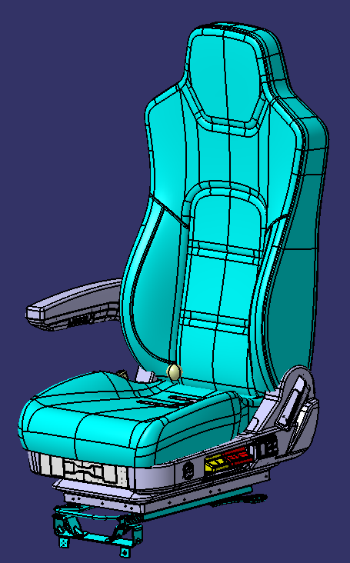 |  |  | 1 | SHT0017648 |  |  | 驾驶员座椅总成 | M3000S造型、无三点式安全带、右扶手、2.1D、速降、可变阻尼、高度调节、两气袋腰托、靠背调节、前后调节 | 1 |  |  | 织物：主面料TR5216 恒信 辅面料93323-5 恒信
 |  |  | 2 | SHT0017649 |  |  | 驾驶员座椅总成 | 在SHT0017648基础上更换面料 | 1 |  |  | PVC : 主料黑色打孔：22716 恒信 灰色：PVC2055-011旷达， 辅料：黑色不打孔22718恒信
 |  |  | 3
 |  |  | 4
 |  |  |  |  |  |  | 以下空白
变更履历
No | 日期 | 零件号 | 零件名称 | 变更内容 | 变更原因 | 变更来源
1
2
3
4
5
6
7
8
9
10
11
12
13
14
15
16
17
18

副驾驶员座椅总成首页
 |  |  |  |  |  |  |  |  |  | 版本：A 识别号：GR/ZY/BOM-2024-10-001
编号：GR-21-01-23
车型 |  | 小满DS |  |  | 副驾驶员座椅总成EBOM清单 |  |  |  | 编制 | 审核 | 标准化 | 批准 | 页次 | 日 期
 |  |  |  |  | (首页 ) |  |  |  | 李世新 |  |  |  | 1/1 | 2024.10.15
图示 |  |  | NO. | 件号 |  |  | 件名 | 产品描述 | 单台用量 | 车型配置 |  | 备注
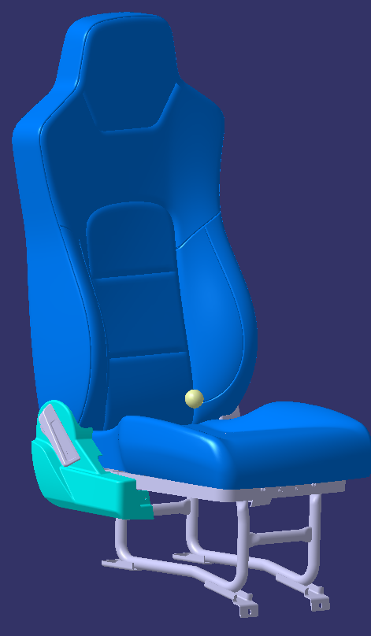 |  |  | 1 | SHT0017660 |  |  | 副驾驶员座椅总成 | M3000S造型，靠背调节 |  |  |  | 织物：主面料TR5216 恒信 辅面料93323-5 恒信
 |  |  | 2 | SHT0017661 |  |  | 副驾驶员座椅总成 | 在SHT0017660基础上更换为PVC面料 |  |  |  | PVC : 主料黑色打孔：22716 恒信 灰色：PVC2055-011旷达， 辅料：黑色不打孔22718恒信
 |  |  | 3 |  |  |  | 以下空白
 |  |  | 4
 |  |  | 5

变更履历
No | 日期 | 零件号 | 零件名称 | 变更内容 | 变更原因 | 变更来源
1
2
3
4
5
6
7

